证券公司
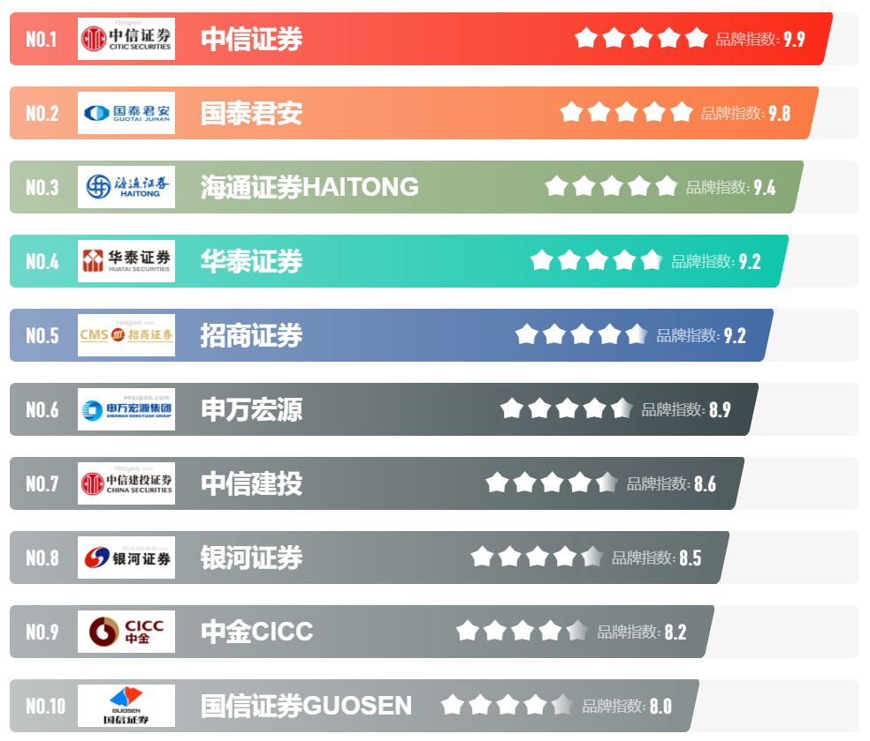
 | 十大证券公司排行 | 中国证券监督管理委员会CSRC | 证券公司名录
证券公司相关网页 | https://www.maigoo.com/maigoo/918zq_index.html | http://www.csrc.gov.cn/pub/newsite/ | http://www.csrc.gov.cn/pub/zjhpublic/G00306205/201509/t20150924_284310.htm
 |  |  | 序号 | 公司名称 | 辖区
 |  |  | 1 | 爱建证券有限责任公司 | 上海
 |  |  | 2 | 安信证券股份有限公司 | 深圳
 |  |  | 3 | 北京高华证券有限责任公司 | 北京
 |  |  | 4 | 渤海证券股份有限公司 | 天津
 |  |  | 5 | 财达证券股份有限公司 | 河北
 |  |  | 6 | 财信证券有限责任公司 | 湖南
 |  |  | 7 | 财通证券股份有限公司 | 浙江
 |  |  | 8 | 财通证券资产管理有限公司 | 浙江
 |  |  | 9 | 长城国瑞证券有限公司 | 厦门
 |  |  | 10 | 长城证券股份有限公司 | 深圳
 |  |  | 11 | 长江证券（上海）资产管理有限公司 | 上海
 |  |  | 12 | 长江证券承销保荐有限公司 | 上海
 |  |  | 13 | 长江证券股份有限公司 | 湖北
 |  |  | 14 | 网信证券有限责任公司 | 辽宁
 |  |  | 15 | 川财证券有限责任公司 | 四川
 |  |  | 16 | 大通证券股份有限公司 | 大连
 |  |  | 17 | 大同证券有限责任公司 | 山西
 |  |  | 18 | 德邦证券股份有限公司 | 上海
 |  |  | 19 | 第一创业证券承销保荐有限责任公司 | 北京
 |  |  | 20 | 第一创业证券股份有限公司 | 深圳
 |  |  | 21 | 东北证券股份有限公司 | 吉林
 |  |  | 22 | 东方证券承销保荐有限公司 | 上海
 |  |  | 23 | 东方证券股份有限公司 | 上海
 |  |  | 24 | 东海证券股份有限公司 | 江苏
 |  |  | 25 | 东莞证券股份有限公司 | 广东
 |  |  | 26 | 东吴证券股份有限公司 | 江苏
 |  |  | 27 | 东兴证券股份有限公司 | 北京
 |  |  | 28 | 方正证券股份有限公司 | 湖南
 |  |  | 29 | 高盛高华证券有限责任公司 | 北京
 |  |  | 30 | 光大证券股份有限公司 | 上海
 |  |  | 31 | 广发证券股份有限公司 | 广东
 |  |  | 32 | 广发证券资产管理（广东）有限公司 | 广东
 |  |  | 33 | 中信证券华南股份有限公司 | 广东
 |  |  | 34 | 国都证券股份有限公司 | 北京
 |  |  | 35 | 国海证券股份有限公司 | 广西
 |  |  | 36 | 国金证券股份有限公司 | 四川
 |  |  | 37 | 国开证券股份有限公司 | 北京
 |  |  | 38 | 国联证券股份有限公司 | 江苏
 |  |  | 39 | 国盛证券有限责任公司 | 江西
 |  |  | 40 | 国泰君安证券股份有限公司 | 上海
 |  |  | 41 | 国信证券股份有限公司 | 深圳
 |  |  | 42 | 国元证券股份有限公司 | 安徽
 |  |  | 43 | 中天国富证券有限公司 | 贵州
 |  |  | 44 | 海通证券股份有限公司 | 上海
 |  |  | 45 | 恒泰长财证券有限责任公司 | 吉林
 |  |  | 46 | 恒泰证券股份有限公司 | 内蒙古
 |  |  | 47 | 红塔证券股份有限公司 | 云南
 |  |  | 48 | 宏信证券有限责任公司 | 四川
 |  |  | 49 | 华安证券股份有限公司 | 安徽
 |  |  | 50 | 华宝证券有限责任公司 | 上海
 |  |  | 51 | 华创证券有限责任公司 | 贵州
 |  |  | 52 | 华福证券有限责任公司 | 福建
 |  |  | 53 | 华金证券股份有限公司 | 上海
 |  |  | 54 | 华林证券股份有限公司 | 西藏
 |  |  | 55 | 华龙证券股份有限公司 | 甘肃
 |  |  | 56 | 华融证券股份有限公司 | 北京
 |  |  | 57 | 华泰联合证券有限责任公司 | 深圳
 |  |  | 58 | 华泰证券(上海）资产管理有限公司 | 上海
 |  |  | 59 | 华泰证券股份有限公司 | 江苏
 |  |  | 60 | 华西证券股份有限公司 | 四川
 |  |  | 61 | 华鑫证券有限责任公司 | 深圳
 |  |  | 62 | 华英证券有限责任公司 | 江苏
 |  |  | 63 | 江海证券有限公司 | 黑龙江
 |  |  | 64 | 金通证券有限责任公司 | 浙江
 |  |  | 65 | 金元证券股份有限公司 | 海南
 |  |  | 66 | 九州证券股份有限公司 | 青海
 |  |  | 67 | 开源证券股份有限公司 | 陕西
 |  |  | 68 | 粤开证券股份有限公司 | 广东
 |  |  | 69 | 民生证券股份有限公司 | 上海
 |  |  | 70 | 摩根士丹利华鑫证券有限责任公司 | 上海
 |  |  | 71 | 南京证券股份有限公司 | 江苏
 |  |  | 72 | 平安证券股份有限公司 | 深圳
 |  |  | 73 | 中泰证券（上海）资产管理有限公司 | 上海
 |  |  | 74 | 中泰证券股份有限公司 | 山东
 |  |  | 75 | 国融证券股份有限公司 | 内蒙古
 |  |  | 76 | 瑞信方正证券有限责任公司 | 北京
 |  |  | 77 | 瑞银证券有限责任公司 | 北京
 |  |  | 78 | 山西证券股份有限公司 | 山西
 |  |  | 79 | 上海东方证券资产管理有限公司 | 上海
 |  |  | 80 | 上海光大证券资产管理有限公司 | 上海
 |  |  | 81 | 上海国泰君安证券资产管理有限公司 | 上海
 |  |  | 82 | 上海海通证券资产管理有限公司 | 上海
 |  |  | 83 | 上海证券有限责任公司 | 上海
 |  |  | 84 | 申万宏源西部证券有限公司 | 新疆
 |  |  | 85 | 申万宏源证券承销保荐有限责任公司 | 新疆
 |  |  | 86 | 申万宏源证券有限公司 | 上海
 |  |  | 87 | 世纪证券有限责任公司 | 深圳
 |  |  | 88 | 首创证券股份有限公司 | 北京
 |  |  | 89 | 太平洋证券股份有限公司 | 云南
 |  |  | 90 | 天风证券股份有限公司 | 湖北
 |  |  | 91 | 万和证券股份有限公司 | 海南
 |  |  | 92 | 万联证券股份有限公司 | 广东
 |  |  | 93 | 五矿证券有限公司 | 深圳
 |  |  | 94 | 西部证券股份有限公司 | 陕西
 |  |  | 95 | 东方财富证券股份有限公司 | 西藏
 |  |  | 96 | 西南证券股份有限公司 | 重庆
 |  |  | 97 | 湘财证券股份有限公司 | 湖南
 |  |  | 98 | 新时代证券股份有限公司 | 北京
 |  |  | 99 | 信达证券股份有限公司 | 北京
 |  |  | 100 | 兴业证券股份有限公司 | 福建
 |  |  | 101 | 兴证证券资产管理有限公司 | 福建
 |  |  | 102 | 银河金汇证券资产管理有限公司 | 深圳
 |  |  | 103 | 银泰证券有限责任公司 | 深圳
 |  |  | 104 | 英大证券有限责任公司 | 深圳
 |  |  | 105 | 招商证券股份有限公司 | 深圳
 |  |  | 106 | 招商证券资产管理有限公司 | 深圳
 |  |  | 107 | 浙江浙商证券资产管理有限公司 | 浙江
 |  |  | 108 | 浙商证券股份有限公司 | 浙江
 |  |  | 109 | 中德证券有限责任公司 | 北京
 |  |  | 110 | 中国国际金融股份有限公司 | 北京
 |  |  | 111 | 方正证券承销保荐有限责任公司 | 北京
 |  |  | 112 | 中国银河证券股份有限公司 | 北京
 |  |  | 113 | 中国中金财富证券有限公司 | 深圳
 |  |  | 114 | 中航证券有限公司 | 江西
 |  |  | 115 | 中山证券有限责任公司 | 深圳
 |  |  | 116 | 中天证券股份有限公司 | 辽宁
 |  |  | 117 | 中信建投证券股份有限公司 | 北京
 |  |  | 118 | 中信证券（山东）有限责任公司 | 青岛
 |  |  | 119 | 中信证券股份有限公司 | 深圳
 |  |  | 120 | 中银国际证券股份有限公司 | 上海
 |  |  | 121 | 中邮证券有限责任公司 | 陕西
 |  |  | 122 | 中原证券股份有限公司 | 河南
 |  |  | 123 | 联储证券有限责任公司 | 深圳
 |  |  | 124 | 国盛证券资产管理有限公司 | 深圳
 |  |  | 125 | 东证融汇证券资产管理有限公司 | 上海
 |  |  | 126 | 渤海汇金证券资产管理有限公司 | 深圳
 |  |  | 127 | 申港证券股份有限公司 | 上海
 |  |  | 128 | 华兴证券有限公司 | 上海
 |  |  | 129 | 汇丰前海证券有限责任公司 | 深圳
 |  |  | 130 | 东亚前海证券有限责任公司 | 深圳
 |  |  | 131 | 野村东方国际证券有限公司 | 上海
 |  |  | 132 | 摩根大通证券（中国）有限公司 | 上海
 |  |  | 133 | 安信证券资产管理有限公司 | 深圳
 |  |  | 134 | 金圆统一证券有限公司 | 厦门
 |  |  | 135 | 甬兴证券有限公司 | 宁波
 |  |  | 136 | 上海甬兴证券资产管理有限公司 | 上海
 |  |  | 137 | 天风（上海）证券资产管理有限公司 | 上海
 |  |  | 138 | 德邦证券资产管理有限公司 | 上海

